상품제안서
기업 제작 쇼핑백 (소) | 상품코드: S18917

 |  |  |  |  |  |  | 02-713-8555 | www.synergygift.co.kr
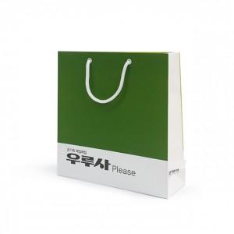 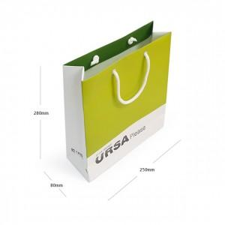

【상세/제작정보】 | 원하시는 디자인 사이즈 재질로 제작가능한 쇼핑백!

【인쇄/포장옵션】 | 풀칼라 / 비규격미포장

【공급단가】 | 수량 | 1,000~ | 2,000~ | 3,000~ | 5,000~ | 10,000~
*VAT별도 | 단가 | 1,020원 | 980원 | 950원 | 910원 | 880원

【상품 URL】 | https://www.synergygift.co.kr:443/src/goods_detail.php?gdno=16000

